Sheet1
충 전 소 별 정 기 점 검 표
충전소명 :
점검일자 : |  | . . . ( ) 날씨 :
구분 | 점검항목 |  |  | 점검결과 | 특이사항
외관점검 및 청소 | 1. 충전기 | 1-1 녹, 방청, 도색상태, 외부스크래치 점검
 |  | 1-2 바닥 침수 및 균열 점검
 |  | 1-3 시방규격에 맞는 부품 점검(모뎀 단말기 등)
 |  | 1-4 충전부 과열에 의한 변색 여부 확인
 |  | 1-5 기초패드 및 스탠드폴 등의 파손 등으로 인한 충전기 고정상태 확인
 | 2. 분전함 | 2-1 침수 및 물고임 점검
 |  | 2-2 차단기 정상 작동상태 확인
 |  | 2-3 배선, 전기결선, 전선피복 상태 확인
 |  | 2-4 시건 상태 확인 및 안전 전기 위험 표시
 |  | 2-5 전력량계 정상 동작 확인
 |  | 2-6 분전함 바닥 균열 및 기울어짐 확인
 | 3. 커넥터 (커플러) | 3-1 커넥터 균열 및 파손 상태 점검
 |  | 3-2 커넥터 외부 스크래치 및 오염여부 점검
 |  | 3-3 커넥터와 차량 인렛부 도킹 점검
 |  | 3-4 커넥터 보관함 상태
 | 4. LCD 터치패널 | 4-1 LCD 화면 백화현상 점검
 |  | 4-2 화면터치 불량 및 화면 멈춤 점검
 |  | 4-3 UI 뒤집힘 및 윈도우화면 전환 현상 점검
 | 5. 캐노피 | 5-1 녹, 방청, 도색상태, 외부 스크래치 점검
 |  | 5-2 조명설치 유무 점검
 | 6. 주차구역 | 6-1 볼라드 및 스토퍼 볼트 체결 상태 점검
 |  | 6-2 충전구역 크기 점검
 |  | 6-3 전기차 충전구역 바닥 도색 점검
 | 7. CCTV | 7-1 CCTV 설치 유무 및 촬영 방향 확인
 | 8. 청소 (별첨 참조) | 8-1 외함 및 충전기 주변 청소
 |  | 8-2 충전기내부 청소
 |  | 8-3 건함 및 커플러 청소
성능 및 저항 확인 | 가. 충전기 입력전압 측정 |  | 1호 | 측정값기입
 | 나. 접지저항 측정 |  | 1호 | 측정값기입
 | 다. 절연저항 측정 |  | 1호 | 측정값기입
 | 라. 누전차단기(ELB) 저압 |  | 1호 | 측정값기입
작동상태점검 | 가. 전기자동차를 이용하여 충전기 작동 상태를 점검 |  | 1호
 | 나. 충전속도 등 충전기 이상여부 확인 |  | 1호
 | 다. 비상정지버튼의 작동여부 확인
※ 기타 특이사항
점 검 사 진 및 대 지
충전소명 :
사진설명 :
사진 1

사진설명 :
사진 2

별첨. 충전기 청소 및 지속관리 방법

1. 충전기 청소의 항목별 기준
구분 |  | 관리 기준 | 청소 도구 |  | 주의사항
외함 및 충전기 주변 |  | 외관상 자연물(거미줄, 꽃가루, 먼지)로 인한 충전기 오염제거 | 보루걸레, 먼지털이개
 |  | 주변 담배꽁초나 쓰레기 청소 | 빗자루
내부청소 |  | 파워모듈 분리 후 내부먼지 청소 | 송풍기나 콤푸레셔 |  | 충전기 전원 반드시 OFF하고 내부 배선류 및 부품손상 주의
 |  | 충전기 내부 먼지청소 | 송풍기나 콤푸레셔
건함 및 커플러 |  | 외관상 자연물(거미줄, 꽃가루, 먼지)로 인한 충전기 오염제거 | 보루걸레, 물왁스

2. 청소방법 사례
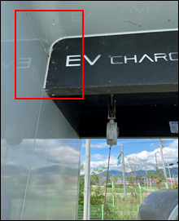
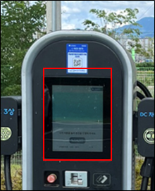
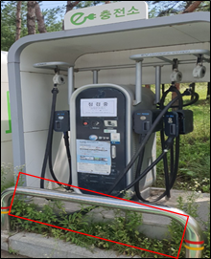

거미줄 제거
잡초제거
터치패널오염제거

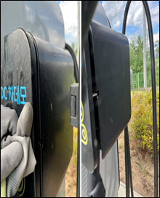
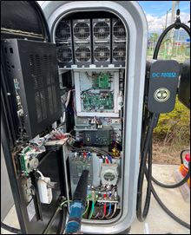

건함 및 커플러 오염제거
충전기 내부 이물제거

